Sheet1
Scene No. | 1
Quest Title | 破渔网
Quest Log | 回复陈鱼
Map No. | 78
 | 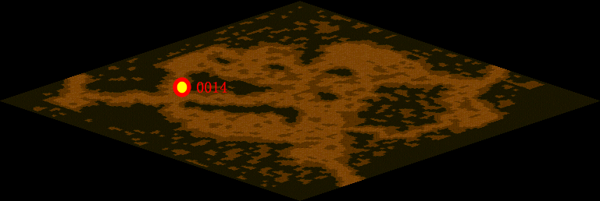
NPC No. | 14
Condition
Dialog | 渔网交给我就对了，不过修补渔网可不是那么简单的。首先要观察网片破损情况，渔网破损大致有三种类型：破洞、裂缝和斜边破裂。根据破洞的形状和大小来确定修补的方法，再用渔网线进行修补，又快又结实。 以后可别说补网很容易了。
Select
Result | 1 :Scene 002 , 2 : 关闭对话框

NPC No. | 31
Condition
Dialog | 阿依卡可是补网高手呢。
Select | 1：确定
Result | 1：关闭对话框

ScriptFile | Qlog-0147-001.scr
 | Q0014-0147-001.scr
 | Q0031-0147-001.scr

